Problem 1
Một công ty đường sắt phải phân phối lại vị trí các toa xe rỗng sau mỗi ngày làm việc từ các điểm xuất phát (1 đến 8) đến các điểm đến (A đến I). Chi phí vận chuyển giữa các tuyến đường cũng như nguồn cung và nhu cầu của chúng đều được cung cấp trong bảng bên.
Tìm kế hoạch vận chuyển tối ưu cho công ty.
Xuất phát | Điểm đến |  |  |  |  |  |  |  |  | Nguồn cung
 | A | B | C | D | E | F | G | H | I
 | Milwaukee | Omaha | Topeka | Tucson | Denver | Wichita | Minneapolis | Memphis | Kansas
1. Portland | 27 | 23 | 23 | 26 | 21 | 29 | 40 | 45 | 23 | 1,100
2. Fresno | 31 | 26 | 25 | 22 | 20 | 34 | 47 | 43 | 26 | 720
3. Long Beach | 38 | 31 | 32 | 18 | 24 | 27 | 51 | 48 | 34 | 1,450
4. Salt Lake | 28 | 18 | 17 | 24 | 9 | 20 | 32 | 35 | 19 | 980
5. El Paso | 41 | 27 | 24 | 11 | 18 | 22 | 46 | 30 | 25 | 650
6. Houston | 38 | 24 | 22 | 16 | 27 | 25 | 41 | 28 | 23 | 1,025
7. St. Louis | 15 | 14 | 10 | 27 | 23 | 12 | 19 | 10 | 9 | 1,330
8. Chicago | 12 | 13 | 15 | 31 | 26 | 17 | 14 | 15 | 14 | 1,275
Nhu cầu | 974 | 1,225 | 1,690 | 710 | 1,261 | 663 | 301 | 479 | 1,227

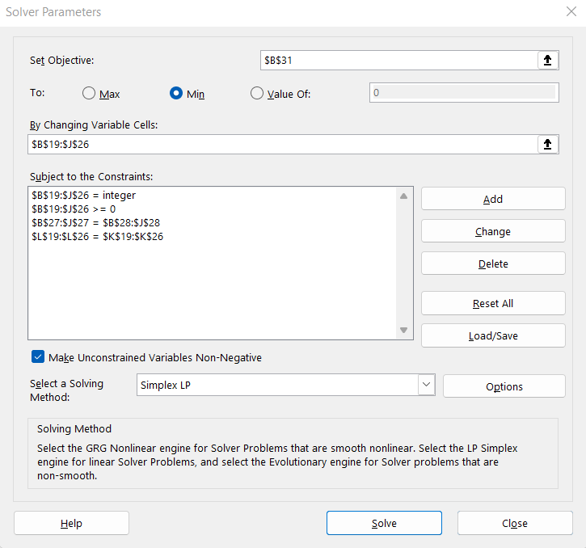
Kế hoạch vận chuyển
Xuất phát | Điểm đến |  |  |  |  |  |  |  |  | Nguồn cung | Thực tế
 | A | B | C | D | E | F | G | H | I
 | Milwaukee | Omaha | Topeka | Tucson | Denver | Wichita | Minneapolis | Memphis | Kansas
1. Portland | 0 | 779 | 0 | 0 | 0 | 0 | 0 | 0 | 321 | 1,100 | 1100
2. Fresno | 0 | 0 | 665 | 0 | 0 | 0 | 0 | 0 | 55 | 720 | 720
3. Long Beach | 0 | 446 | 0 | 60 | 281 | 663 | 0 | 0 | 0 | 1,450 | 1450
4. Salt Lake | 0 | 0 | 0 | 0 | 980 | 0 | 0 | 0 | 0 | 980 | 980
5. El Paso | 0 | 0 | 0 | 650 | 0 | 0 | 0 | 0 | 0 | 650 | 650
6. Houston | 0 | 0 | 1025 | 0 | 0 | 0 | 0 | 0 | 0 | 1,025 | 1025
7. St. Louis | 0 | 0 | 0 | 0 | 0 | 0 | 0 | 479 | 851 | 1,330 | 1330
8. Chicago | 974 | 0 | 0 | 0 | 0 | 0 | 301 | 0 | 0 | 1,275 | 1275
Nhu cầu | 974 | 1,225 | 1,690 | 710 | 1,261 | 663 | 301 | 479 | 1,227
Thực tế | 974 | 1225 | 1690 | 710 | 1261 | 663 | 301 | 479 | 1227

Mục tiêu | 149777

Problem 2
Một tàu chở hàng cần đi từ node 1 đến node 13. Tìm đường ngắn nhất để tàu có thể đến đích.
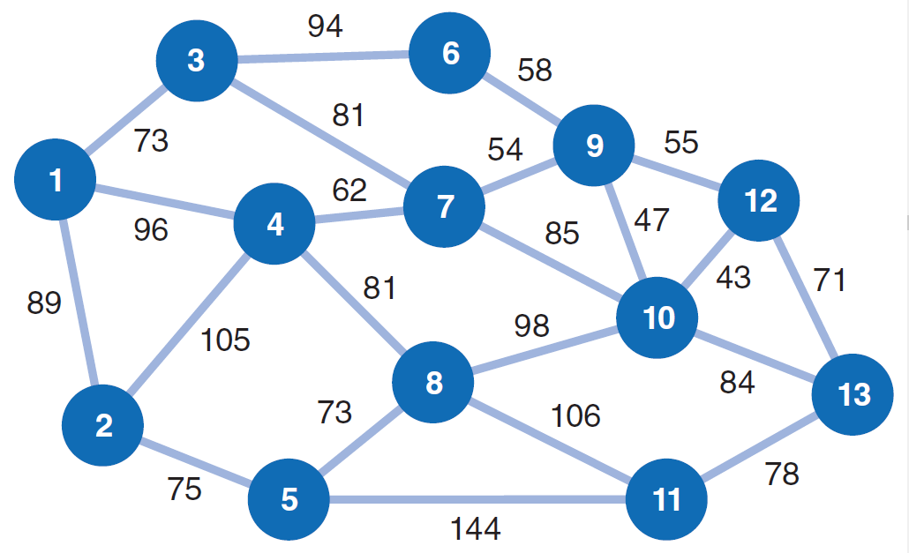
Chọn | Bắt đầu | Kết thúc | Quãng đường | Điểm | Dòng chảy
0 | 1 | 2 | 89 | 1 | 1
1 | 1 | 3 | 73 | 2 | 0
0 | 1 | 4 | 96 | 3 | 0
0 | 2 | 4 | 105 | 4 | 0
0 | 2 | 5 | 75 | 5 | 0
0 | 3 | 6 | 94 | 6 | 0
1 | 3 | 7 | 81 | 7 | 0
0 | 4 | 7 | 62 | 8 | 0
0 | 4 | 8 | 81 | 9 | 0
0 | 5 | 8 | 73 | 10 | 0
0 | 5 | 11 | 144 | 11 | 0
0 | 6 | 9 | 58 | 12 | 0
0 | 7 | 9 | 54 | 13 | 1
1 | 7 | 10 | 85
0 | 8 | 10 | 98
0 | 8 | 11 | 106
0 | 9 | 10 | 47
0 | 9 | 12 | 55
0 | 10 | 12 | 43
1 | 10 | 13 | 84
0 | 11 | 13 | 78
0 | 12 | 13 | 71

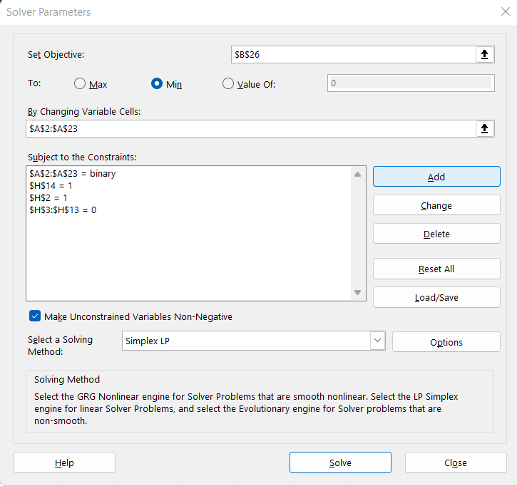
Mục tiêu | 323

Problem 3
Một nhà máy luyện kim chế tạo một số loại thép từ sắt và các nguyên liệu khác bao gồm Chrom, Molypden, Carbon và Mangan. Thành phần cấu tạo, lợi nhuận và nhu cầu thị trường của chúng được trình bày ở bảng bên.
Hiện trong nhà kho của công ty có 10 tấn Chrom, 4 tấn Molymden, 7 tấn Carbon, 15 tấn Mangan, đồng thời có đủ quặng sắt để luyện 1700 tấn thép. Vậy công ty nên đặt kế hoạch sản xuất thế nào để tối đa hóa lợi nhuận? Biết rằng công ty chỉ có thể sản xuất theo mẻ, mỗi mẻ 100 tấn thép.
Hợp kim | Chrom (%) | Molypden (%) | Carbon (%) | Mangan (%) | Lợi nhuận (/tấn) | Nhu cầu (tấn)

1 | 0.4 | 0.15 | 0.19 | 1.1 | 150 | 600
2 | 0.5 | 0.25 | 0.19 | 0.8 | 170 | 800
3 | 0.9 | 0.2 | 0.45 | 0.9 | 175 | 500

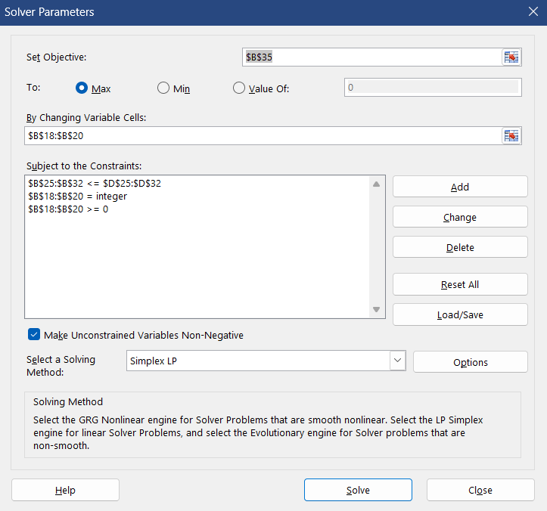
Bảng chi phí (mỗi mẻ 100 tấn)
Hợp kim | Chrom (tấn) | Molypden (tấn) | Carbon (tấn) | Mangan (tấn) | Lợi nhuận (/trăm tấn) | Nhu cầu (trăm tấn)

1 | 0.4 | 0.15 | 0.19 | 1.1 | 15000 | 6
2 | 0.5 | 0.25 | 0.19 | 0.8 | 17000 | 8
3 | 0.9 | 0.2 | 0.45 | 0.9 | 17500 | 5

Kế hoạch sản xuất
Hợp kim | Trăm tấn
1 | 3
2 | 8
3 | 5

Giới hạn
Tiêu chí | Thực tế | Điều kiện | Ràng buộc
Chrom (tấn) | 9.7 | <= | 10
Molymden (tấn) | 3.45 | <= | 4
Carbon (tấn) | 4.34 | <= | 7
Mangan (tấn) | 14.2 | <= | 15
Thép (trăm tấn) | 16 | <= | 17
Hợp kim 1 (trăm tấn) | 3 | <= | 6
Hợp kim 2 (trăm tấn) | 8 | <= | 8
Hợp kim 3 (trăm tấn) | 5 | <= | 5

Mục tiêu | 268500

Problem 4
Một công ty chế tạo dụng cụ làm vườn sử dụng việc tăng ca và thuê công ty bên ngoài gia công để giải quyết sự biến động trong nhu cầu thị trường thay vì thuê thêm công nhân. Dự báo về nhu cầu thị trường, khả năng sản xuất, khả năng tăng ca (số lượng hàng hóa tối đa có thể sản xuất thêm khi tăng ca), và khả năng gia công của công ty ngoài cho 4 quý năm tới được thể hiện ở bảng bên.
Giá thành sản xuất mỗi sản phẩm là $20 nếu tự sản xuất, $25 nếu tăng ca, $27 nếu thuê ngoài. Ví dụ: Xem quý 3. Nhu cầu thị trường là 16000, vậy nếu quý 2 không tồn hàng thì quý 3 phải sản xuất 12000, tăng ca 2000 và thuê ngoài làm thêm 2000 sản phẩm nữa mới có thể đáp ứng nhu cầu thị trường (chưa tính đến việc tồn kho cho quý sau). Vậy chi phí cho quý 3 trong trường hợp này là $(12000*20 + 2000*25 + 2000*27) = $344000.
Ngoài ra, nếu sản xuất dư so với nhu cầu của quý đó thì chi phí lưu kho đến quý tiếp theo là $2 cho mỗi sản phẩm. Hiện tại công ty có 300 sản phẩm tồn kho và đã chi trả xong phí lưu kho đến hết năm nay.
Đưa ra kế hoạch sản xuất cho công ty để đảm bảo đáp ứng nhu cầu cho thị trường, đồng thời giảm thiểu được tổng chi phí sản xuất và lưu kho.
Quý | Nhu cầu | Sản xuất | Tăng ca | Thuê ngoài
1 | 9000 | 9000 | 1000 | 3000
2 | 12000 | 10000 | 1500 | 3000
3 | 16000 | 12000 | 2000 | 3000
4 | 19000 | 12000 | 2000 | 3000

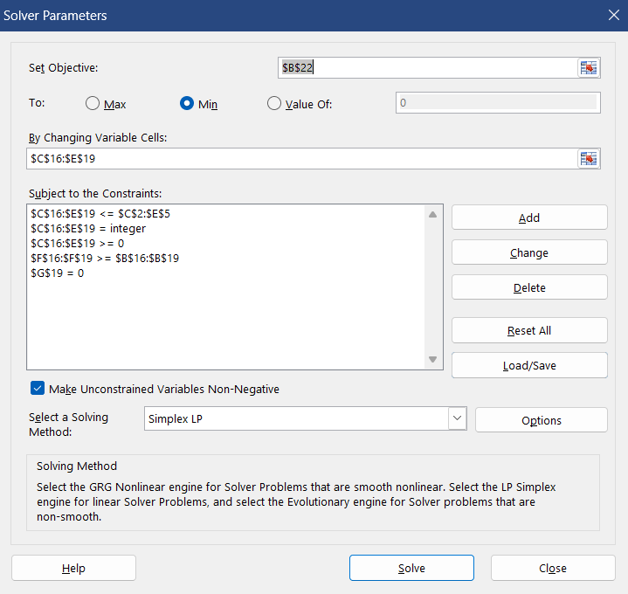
Kế hoạch sản xuất
Quý | Nhu cầu | Sản xuất | Tăng ca | Thuê ngoài | Tổng sản phẩm | Hàng tồn | Chi phí
(Năm hiện tại) |  |  |  |  |  | 300 | 0
1 | 9000 | 9000 | 1000 | 0 | 10300 | 1300 | 207600
2 | 12000 | 10000 | 1500 | 200 | 13000 | 1000 | 244900
3 | 16000 | 12000 | 2000 | 3000 | 18000 | 2000 | 375000
4 | 19000 | 12000 | 2000 | 3000 | 19000 | 0 | 371000

Mục tiêu | 1198500

